Hoja 1
Nombre emisora | Frecuencia operación | Ancho de banda señal sin demodular (imagen medida) | Emisora cumple parametros de ancho de banda (SI/NO) | Emisora legalmente registrada (SI/NO) | señal L+R (SI/NO) | Pilot (SI/NO) | Señal L-R (SI/NO) | señal RBDS (SI/NO) | Imagen de evidencia señal demodulada
 |  | 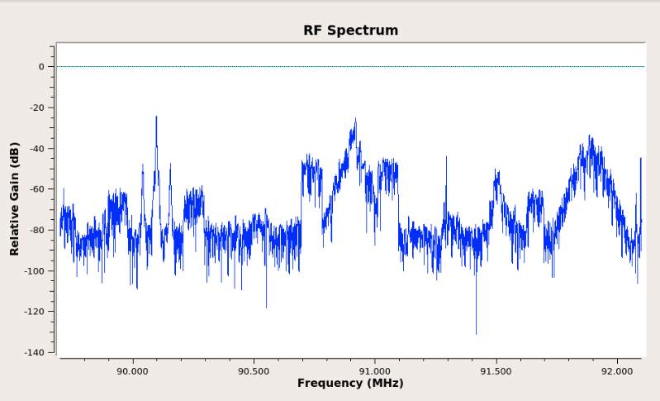 Imagen de referencia |  |  |  |  |  |  | 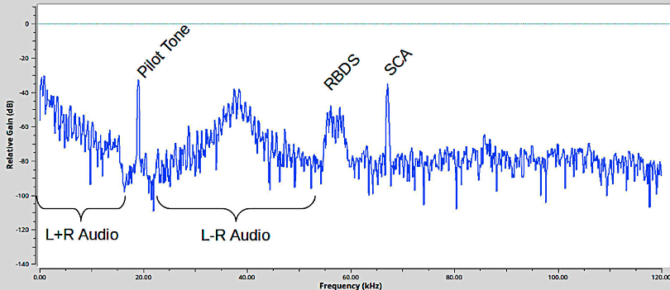 Imagen de referencia

